Estadísticas
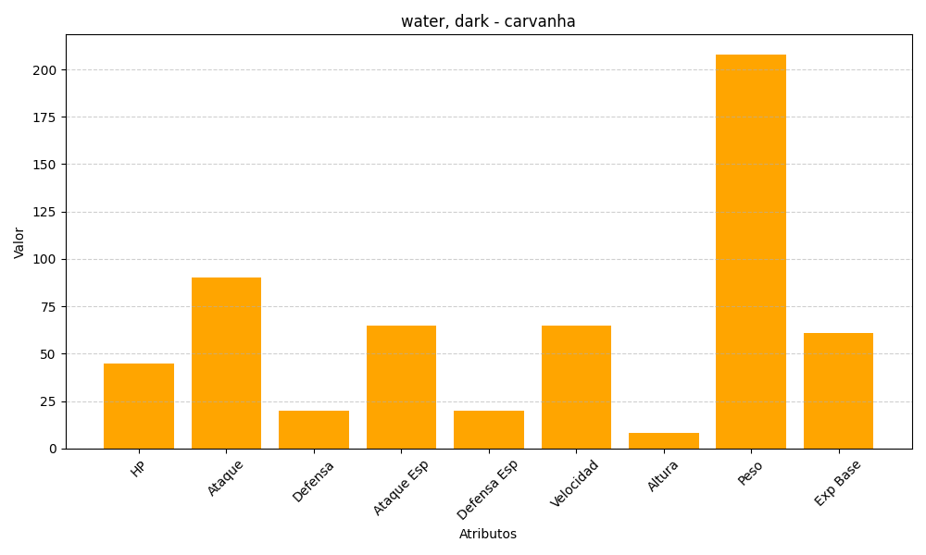
ID | Nombre | Tipo | HP | Ataque | Defensa | Ataque Especial | Defensa Especial | Velocidad | Altura | Peso | Experiencia Base
318 | carvanha | water, dark | 45 | 90 | 20 | 65 | 20 | 65 | 8 | 208 | 61

